Técnicas
A.P.C.R
Técnicas de Recolección

 | Métodos de recolección de datos primarios
 | Estos métodos se enfocan en conseguir datos primarios y se recolectan a través de la experiencia de primera mano, más que de información disponible generada en el pasado. Como resultado, aportan información específica, altamente auténtica y precisa.
 | Los métodos de recolección de datos primarios pueden dividirse en dos categorías: métodos cuantitativos y métodos cualitativos.

 | Cualitativo
 | Los métodos de recolección de datos cualitativos son muy útiles para conocer las experiencias, las opiniones, emociones y observaciones de las personas que estamos investigando.
 | Cuantitativo
 | Los métodos cuantitativos en recolección de datos generalmente están orientados hacia el uso de herramientas estadísticas. Por ejemplo, las empresas o consultoras que realizan investigaciones de mercados pronostican la demanda sobre la base de datos históricos.

 | Entrevista | Encuesta

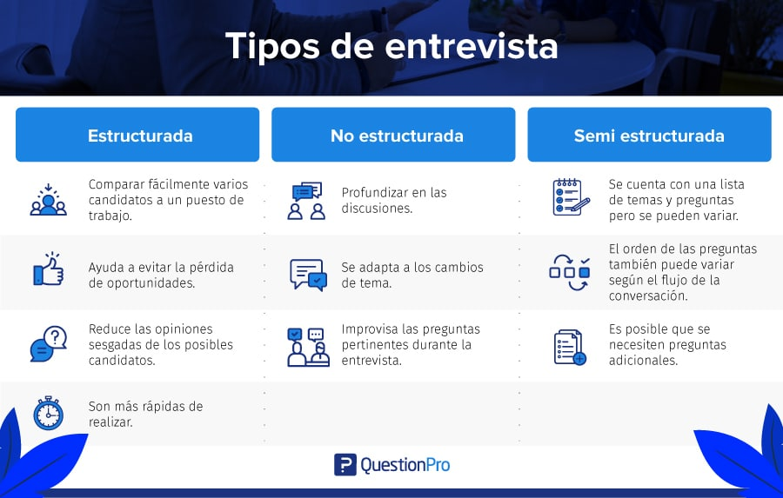
 | La entrevista es uno de los métodos cualitativos más utilizados en la investigación. Es por ello que abordaremos los diferentes tipos de entrevistas que puedes utilizar para obtener la información que necesitas. La entrevista de investigación es uno de los métodos de recopilación de datos informativos. Este método permite recoger y analizar varios elementos: la opinión, la actitud, los sentimientos, las representaciones de la persona entrevistada. | Una encuesta es una serie de preguntas dirigidas a los participantes en la investigación. Las encuestas pueden ser administradas en persona, por correo, teléfono o electrónicamente (como correo electrónico o en Internet). También pueden administrarse a un individuo o a un grupo. Las encuestas son utilizadas para tener información sobre muchas personas y pueden incluir opciónó múltiple o preguntas abiertas (como información demográfica, salud, conocimiento, opiniones, creencias, actitudes o habilidades)
 | A diferencia de la encuesta, la entrevista establece una relación especial entre el investigador y la persona entrevistada. Se usa para probar hipótesis y para sacar a la luz otras nuevas.

 |  | Encuesta cualitativa
 |  | La encuesta cualitativa es un método de recolección de datos que permite utilizar preguntas abiertas y técnicas de análisis cualitativas para identificar temáticas, sentimientos, opiniones y otros aspectos de la experiencia de los encuestados.
 |  | Generalmente se utiliza en una fase inicial de una investigación mixta para tener una primera aproximación que pueda generar hipótesis

 | Entrevista semi estructurada Otro de los tipos de entrevistas es la entrevista semi estructurada, la cual hace unas cuantas preguntas en un orden preestablecido, mientras que otras se hacen en orden aleatorio. Este tipo de entrevista consiste en preguntas específicas y generales. El entrevistador hará preguntas más abiertas que permitan el debate. En algunos casos, el entrevistador prepara una lista de preguntas pero no las hace todas, o simplemente prepara una lista de temas. A veces, el entrevistador comienza con preguntas en un orden fijo pero luego decide hacer preguntas de seguimiento basadas en las respuestas de los entrevistados. Las entrevistas semiestructuradas tienen lo mejor de los mundos. Permiten ahorrar tiempo de entrevista y, al mismo tiempo, conocer las tendencias de comportamiento del candidato y sus habilidades de comunicación.

